Giới thiệu


Khóa Xuân ( a.k.a Excel lỏ)

 | Cách sử dụng tính năng array -> column nums

 | File -> Options -> Add-ins ->Manager -> Excel Add-ins -> Go -> Analysis Toolpak

 | Để bật trình quản lý data chuyên dụng

 |  |  |  |  |  |  |  |  |  |  |  |  |  | Đói ăn nên không có tiền mua Excel 365, ai donate 10k mua lon café với
 | Convert array -> col nums:

 | Chọn ô chứa array -> Data ở trên thanh task bar -> Text to Columns -> Delimited -> Next -> Comma -> Next -> General -> Finish

 | Với những ai nạp vip mua Excel 365 một số bản mới nhất gần đây, đơn giản là dùng lệnh TEXTSPLIT()
 | Ex: | 18, 15, -4 ,48, 11
 | Với trường hợp số đầu tiên trong mảng là số âm (-) sẽ làm excel bị ngu, hãy thêm dấu ( ' ) vào đầu dòng
 | X | 18 | 15 | -4 | 48 | 11
 | Y | 76 | 13 | 28 | 167 | 55
 |  | 1 | 2 | 3 | 4 | 5
 |  | N | AVG X | AVG Y | ∑x2 | ∑xy | Hệ số b | (y-bx)2 | Loss function | y_pred | Sai số | Sai số2 | Loss | (y-avg(y))2 | R2
 | 1 | 5 |  |  |  |  | 3.3685618729 | 236.1104614 |  | 0 | 76 | 5776 |  | 67.24
 | 2 |  |  |  |  |  | 3.3685618729 | 1408.3829152 |  | 0 | 13 | 169 |  | 3003.04
 | 3 |  |  |  |  |  | 3.3685618729 | 1720.113205 |  | 0 | 28 | 784 |  | 1584.04
 | 4 |  |  |  |  |  | 3.3685618729 | 28.185800606 |  | 0 | 167 | 27889 |  | 9840.64
 | 5 |  |  |  |  |  | 3.3685618729 | 322.05243387 |  | 0 | 55 | 3025 |  | 163.84
 |  |  | 17.6 | 67.8 | 2990 | 10072 | 3.3685618729 | 3714.8448161 | 742.96896321 |  |  | 37643 | 7528.6 | 14658.8 | 0.74657920048

y=bx
Loss Function đang phát triển
Loss là đáp án cho bài toán xd loss từ a,b |  |  |  |  |  |  |  |  |  | a | b |  |  |  |  |  |  |  |  |  |  |  |  |  |  |  |  |  |  |  | a | b
 |  |  |  |  |  |  |  |  |  | 2 | 1 |  |  |  |  |  |  |  |  |  |  |  |  |  |  |  |  |  |  |  | 3 | 2
X | 12 | 10 | 49 | 41 | 8 | 20 | 6 | 30 | 23 | 45 | 13 | 11 | 11 | 5 | 7 |  |  |  |  |  | X | 41 | 2 | 13 | 46 | 13 | 5 | 21 | 39 | 47 | 18
Y | 30 | 24 | 77 | 99 | 21 | 29 | 13 | 64 | 60 | 78 | 34 | 33 | 21 | 20 | 28 |  |  |  |  |  | Y | 82 | 4 | 23 | 94 | 23 | 13 | 44 | 80 | 95 | 37
$$\overline{y}$$
$$σx$$
$$σy$$
$$σ^{2}y$$
$$\overline{y}$$
$$σx$$
$$σy$$
$$σ^{2}y$$
 | 1 | 2 | 3 | 4 | 5 | 6 | 7 | 8 | 9 | 10 | 11 | 12 | 13 | 14 | 15 |  |  |  |  |  |  | 1 | 2 | 3 | 4 | 5 | 6 | 7 | 8 | 9 | 10
$$\overline{x}$$
$${\left(y−\overline{y}\right)}^{2}$$
$$\overline{x}$$
$${\left(y−\overline{y}\right)}^{2}$$
 | N |  |  | ∑x2 | ∑y2 | ∑xy | Hệ số b | (y - bx)2 | Loss function | y_pred | Sai số | Sai số2 | Loss |  | R2 |  |  |  |  |  |  | N |  |  | ∑x2 | ∑y2 | ∑xy | Hệ số b | (y - bx)2 | Loss function | y_pred | Sai số | Sai số2 | Loss |  | R2
$$b=\frac{\sum_{\dot{i}=1}^{N}{x_{i}y_{i}}}{\sum_{i=1}^{n}{x_{i}^{2}}}$$
1 | 15 | 19.4 | 42.066666667 |  |  |  | 1.9851682829 | 38.167444352 |  | 14 | 16 | 256 |  | 145.60444444 |  |  |  |  |  |  | 1 | 10 |  | 49.5 |  |  |  | 2.0247141702 | 1.0267383431 |  | 85 | -3 | 9 |  | 1056.25
2 |  | 19.4 | 42.066666667 |  |  |  | 1.9851682829 | 17.208535348 |  | 12 | 12 | 144 |  | 326.40444444 |  |  |  |  |  |  | 2 |  |  | 49.5 |  |  |  | 2.0247141702 | 0.0024431608401 |  | 7 | -3 | 9 |  | 2070.25
3 |  | 19.4 | 42.066666667 |  |  |  | 1.9851682829 | 411.00449787 |  | 51 | 26 | 676 |  | 1220.3377778 |  |  |  |  |  |  | 3 |  |  | 49.5 |  |  |  | 2.0247141702 | 11.030928823 |  | 29 | -6 | 36 |  | 702.25
4 |  | 19.4 | 42.066666667 |  |  |  | 1.9851682829 | 310.04519967 |  | 43 | 56 | 3136 |  | 3241.4044444 |  |  |  |  |  |  | 4 |  |  | 49.5 |  |  |  | 2.0247141702 | 0.74502476257 |  | 95 | -1 | 1 |  | 1980.25
5 |  | 19.4 | 42.066666667 |  |  |  | 1.9851682829 | 26.200616074 |  | 10 | 11 | 121 |  | 443.80444444 |  |  |  |  |  |  | 5 |  |  | 49.5 |  |  |  | 2.0247141702 | 11.030928823 |  | 29 | -6 | 36 |  | 702.25
6 |  | 19.4 | 42.066666667 |  |  |  | 1.9851682829 | 114.56203643 |  | 22 | 7 | 49 |  | 170.73777778 |  |  |  |  |  |  | 6 |  |  | 49.5 |  |  |  | 2.0247141702 | 8.2738446484 |  | 13 | 0 | 0 |  | 1332.25
7 |  | 19.4 | 42.066666667 |  |  |  | 1.9851682829 | 1.1858998786 |  | 8 | 5 | 25 |  | 844.87111111 |  |  |  |  |  |  | 7 |  |  | 49.5 |  |  |  | 2.0247141702 | 2.1933681835 |  | 45 | -1 | 1 |  | 30.25
$$L=\frac{1}{N}\sum_{i=1}^{N}{{\left({\hat{y}}_{i}−y_{i}\right)}^{2}}$$
8 |  | 19.4 | 42.066666667 |  |  |  | 1.9851682829 | 19.757593941 |  | 32 | 32 | 1024 |  | 481.07111111 |  |  |  |  |  |  | 8 |  |  | 49.5 |  |  |  | 2.0247141702 | 1.073601354 |  | 81 | -1 | 1 |  | 930.25
9 |  | 19.4 | 42.066666667 |  |  |  | 1.9851682829 | 205.66799511 |  | 25 | 35 | 1225 |  | 321.60444444 |  |  |  |  |  |  | 9 |  |  | 49.5 |  |  |  | 2.0247141702 | 0.02610357258 |  | 97 | -2 | 4 |  | 2070.25
10 |  | 19.4 | 42.066666667 |  |  |  | 1.9851682829 | 128.42720474 |  | 47 | 31 | 961 |  | 1291.2044444 |  |  |  |  |  |  | 10 |  |  | 49.5 |  |  |  | 2.0247141702 | 0.30818589986 |  | 39 | -2 | 4 |  | 156.25
11 |  | 19.4 | 42.066666667 |  |  |  | 1.9851682829 | 67.122173739 |  | 15 | 19 | 361 |  | 65.071111111 |  |  |  |  |  |  |  |  | 24.5 | 49.5 | 8659 | 35533 | 17532 | 2.0247141702 | 35.711167571 | 3.5711167571 |  |  | 101 | 10.1 | 11030.5 | 0.99676250691 | 16.29877296 | 33.212196555 | 1103.05
12 |  | 19.4 | 42.066666667 |  |  |  | 1.9851682829 | 124.61589309 |  | 13 | 20 | 400 |  | 82.204444444
13 |  | 19.4 | 42.066666667 |  |  |  | 1.9851682829 | 0.70031978429 |  | 13 | 8 | 64 |  | 443.80444444
14 |  | 19.4 | 42.066666667 |  |  |  | 1.9851682829 | 101.4886712 |  | 7 | 13 | 169 |  | 486.93777778
15 |  | 19.4 | 42.066666667 |  |  |  | 1.9851682829 | 198.91779555 |  | 9 | 19 | 361 |  | 197.87111111
 |  | 19.4 | 42.066666667 | 8765 | 36307 | 17400 | 1.9851682829 | 1765.0718768 | 117.67145845 |  |  | 8972 | 598.13333333 | 9762.9333333 | 0.81920680839 | 14.421280572 | 25.512001533 | 650.86222222
X | 18 | 36 | 40 | 44 | -16 | 40 | -18 |  |  |  |  |  |  |  |  |  |  |  |  |  | X | 35 | 31 | 30 | 28 | 27
Y | 72 | 141 | 216 | 249 | -93 | 213 | -53 |  |  |  |  |  |  |  |  |  |  |  | a | b | Y | 215 | 193 | 176 | 164 | 165
$$\overline{y}$$
$$σx$$
$$σy$$
$$σ^{2}y$$
$$\overline{y}$$
$$σx$$
$$σy$$
$$σ^{2}y$$
 | 1 | 2 | 3 | 4 | 5 | 6 | 7 |  |  |  |  |  |  |  |  |  |  |  | 9 | 6 |  | 1 | 2 | 3 | 4 | 5
$$\overline{x}$$
$${\left(y−\overline{y}\right)}^{2}$$
$$\overline{x}$$
$${\left(y−\overline{y}\right)}^{2}$$
 | N |  |  | ∑x2 | ∑y2 | ∑xy | Hệ số b | (y - bx)2 | Loss function | y_pred | Sai số | Sai số2 | Loss |  | R2 |  |  |  |  |  |  | N |  |  | ∑x2 | ∑y2 | ∑xy | Hệ số b | (y - bx)2 | Loss function | y_pred | Sai số | Sai số2 | Loss |  | R2
1 | 7 |  | 106.42857143 |  |  |  | 5.0340785169 | 346.45915483 |  | 117 | -45 | 2025 |  | 1185.3265306 |  |  |  |  |  |  | 1 | 5 |  |  |  |  |  | 6.0524026962 | 10.022958469 |  | 219 | -4 | 16 |  | 1049.76
2 |  |  | 106.42857143 |  |  |  | 5.0340785169 | 1618.197579 |  | 225 | -84 | 7056 |  | 1195.1836735 |  |  |  |  |  |  | 2 |  |  |  |  |  |  | 6.0524026962 | 28.896176745 |  | 195 | -2 | 4 |  | 108.16
3 |  |  | 106.42857143 |  |  |  | 5.0340785169 | 214.23765087 |  | 249 | -33 | 1089 |  | 12005.897959 |  |  |  |  |  |  | 3 |  |  |  |  |  |  | 6.0524026962 | 31.048085413 |  | 189 | -13 | 169 |  | 43.56
4 |  |  | 106.42857143 |  |  |  | 5.0340785169 | 756.27998939 |  | 273 | -24 | 576 |  | 20326.612245 |  |  |  |  |  |  | 4 |  |  |  |  |  |  | 6.0524026962 | 29.891101335 |  | 177 | -13 | 169 |  | 345.96
5 |  |  | 106.42857143 |  |  |  | 5.0340785169 | 155.12064137 |  | -87 | -6 | 36 |  | 39771.755102 |  |  |  |  |  |  | 5 |  |  |  |  |  |  | 6.0524026962 | 2.5126282451 |  | 171 | -6 | 36 |  | 309.76
6 |  |  | 106.42857143 |  |  |  | 5.0340785169 | 135.41649492 |  | 249 | -36 | 1296 |  | 11357.469388 |  |  |  |  |  |  |  |  | 30.2 | 182.6 | 4599 | 168571 | 27835 | 6.0524026962 | 102.37095021 | 20.474190041 |  |  | 394 | 78.8 | 1857.2 | 0.94487887669 | 2.7856776554 | 19.272778731 | 371.44
7 |  |  | 106.42857143 |  |  |  | 5.0340785169 | 1414.7688604 |  | -99 | 46 | 2116 |  | 25417.469388
 |  | 20.571428571 | 106.42857143 | 7336 | 190549 | 36930 | 5.0340785169 | 4640.4803708 | 662.92576725 |  |  | 14194 | 2027.7142857 | 111259.71429 | 0.95829145886 | 24.996326261 | 126.0723796 | 15894.244898
$$R^{2}=1−\frac{Σx^{2}Σy^{2}−{\left(Σxy\right)}^{2}}{Nσ^{2}y\sum{x^{2}}}$$

 |  |  |  |  |  |  |  |  |  |  |  |  |  |  |  |  |  |  |  |  | X | -16 | 17
 |  |  |  |  |  |  |  |  |  |  |  |  |  |  |  |  |  |  |  |  | Y | -26 | 25
$$\overline{y}$$
$$σx$$
$$σy$$
$$σ^{2}y$$
$$\overline{x}$$
$${\left(y−\overline{y}\right)}^{2}$$
 |  |  |  |  |  |  |  |  |  |  |  |  |  |  |  |  |  |  |  |  |  | N |  |  | ∑x2 | ∑y2 | ∑xy | Hệ số b | (y - bx)2 | Loss function | y_pred | Sai số | Sai số2 | Loss |  | R2
 |  |  |  |  |  |  |  |  |  |  |  |  |  |  |  |  |  |  |  |  | 1 | 2 |  |  |  |  |  | 1.5431192661 | 1.7163403754 |  | -87 | 61 | 3721 |  | 676
 |  |  |  |  |  |  |  |  |  |  |  |  |  |  |  |  |  |  |  |  | 2 |  |  |  |  |  |  | 1.5431192661 | 1.7163403754 |  | 111 | -86 | 7396 |  | 625
 |  |  |  |  |  |  |  |  |  |  |  |  |  |  |  |  |  |  |  |  |  |  | 0.5 | -0.5 | 545 | 1301 | 841 | 1.5431192661 | 3.4326807508 | 1.7163403754 |  |  | 11117 | 5558.5 | 1301 | 0.99751119012 | 16.5 | 25.5 | 650.25

y=a+bx
 | 1 | 2 | 3 | 4 | 5 | 6 | 7 | 8 | 9 | 10 | 11 | 12 | 13 | 14 | 15 |  |  |  |  | 1 | 2 | 3 | 4 | 5
X | 2 | 5 | 46 | 42 | 21 | 27 | 27 | 46 | 4 | 0 | 49 | 31 | 0 | 40 | 49 | 389 |  |  | X | 50 | 45 | 13 | 42 | 46 | 196
Y | 41 | 1 | 4 | 66 | -11 | 56 | -13 | 60 | 23 | -32 | 78 | -2 | -23 | 63 | 32 | 343 |  |  | Y | 245 | 221 | 44 | 227 | 232 | 969
$$\overline{x}$$
$$\overline{x}$$
x2 | 4 | 25 | 2116 | 1764 | 441 | 729 | 729 | 2116 | 16 | 0 | 2401 | 961 | 0 | 1600 | 2401 | 15303 |  |  | x2 | 2500 | 2025 | 169 | 1764 | 2116 | 8574
$$\overline{y}$$
$$\overline{y}$$
 |  |  |  |  |  |  |  |  |  |  |  |  |  |  |  | 25.933333333 |  |  |  | 39.2 | 39.2 | 39.2 | 39.2 | 39.2 | 39.2
$$\left(x−\overline{x}\right)$$
$$\left(x−\overline{x}\right)$$
 |  |  |  |  |  |  |  |  |  |  |  |  |  |  |  | 22.866666667 |  |  |  | 193.8 | 193.8 | 193.8 | 193.8 | 193.8 | 193.8
$$\left(y−\overline{y}\right)$$
$$\left(y−\overline{y}\right)$$
 | 2 | 5 | 46 | 42 | 21 | 27 | 27 | 46 | 4 | 0 | 49 | 31 | 0 | 40 | 49 | 389 |  |  |  | 10.8 | 5.8 | -26.2 | 2.8 | 6.8 | -1.4210854715E-14
$$\left(x−\overline{x}\right)\left(y−\overline{y}\right)$$
$$\left(x−\overline{x}\right)\left(y−\overline{y}\right)$$
 | 39 | -4 | -42 | 24 | -32 | 29 | -40 | 14 | 19 | -32 | 29 | -33 | -23 | 23 | -17 | -46 |  |  |  | 234.2 | 215.2 | 70.2 | 224.2 | 225.2 | 969
 | 78 | -20 | -1932 | 1008 | -672 | 783 | -1080 | 644 | 76 | 0 | 1421 | -1023 | 0 | 920 | -833 | -630 |  |  |  | 2529.36 | 1248.16 | -1839.24 | 627.76 | 1531.36 | 4097.4
$${\left(x−\overline{x}\right)}^{2}$$
$${\left(x−\overline{x}\right)}^{2}$$
 | 572.80444444 | 438.20444444 | 402.67111111 | 258.13777778 | 24.337777778 | 1.1377777778 | 1.1377777778 | 402.67111111 | 481.07111111 | 672.53777778 | 532.07111111 | 25.671111111 | 672.53777778 | 197.87111111 | 532.07111111 | 5214.9333333 |  |  |  | 116.64 | 33.64 | 686.44 | 7.84 | 46.24 | 890.8
$${\left(y−\overline{y}\right)}^{2}$$
$${\left(y−\overline{y}\right)}^{2}$$
 | 328.81777778 | 478.15111111 | 355.95111111 | 1860.4844444 | 1146.9511111 | 1097.8177778 | 1286.4177778 | 1378.8844444 | 0.017777777778 | 3010.3511111 | 3039.6844444 | 618.35111111 | 2103.7511111 | 1610.6844444 | 83.417777778 | 18399.733333 |  |  |  | 2621.44 | 739.84 | 22440.04 | 1102.24 | 1459.24 | 28362.8
xy | 82 | 5 | 184 | 2772 | -231 | 1512 | -351 | 2760 | 92 | 0 | 3822 | -62 | 0 | 2520 | 1568 | 14673 |  |  | xy | 12250 | 9945 | 572 | 9534 | 10672 | 42973
a |  |  |  |  |  |  |  |  |  |  |  |  |  |  |  | -5.8660769073 |  |  | a | -1.2695079495 | -1.2695079495 | -1.2695079495 | -1.2695079495 | -1.2695079495 | -25.707678491
b |  |  |  |  |  |  |  |  |  |  |  |  |  |  |  | 1.1079464103 |  |  | b | 5.0410337716 | 5.0410337716 | 5.0410337716 | 5.0410337716 | 5.0410337716 | 5.5996856758
(a+bx-y)2 | 1993.638939 | 1.7591906765 | 1689.1654452 | 641.7268254 | 806.60531052 | 1020.899875 | 1372.5895866 | 222.02615288 | 597.03458968 | 682.98193621 | 874.78134865 | 929.04636014 | 293.57132055 | 602.61512947 | 269.72469085 | 11998.166701 |  |  | (a+bx-y)2 | 33.433612871 | 20.949036785 | 410.62690289 | 273.77307908 | 1.9097981122 | 740.69242974
r |  |  |  |  |  |  |  |  |  |  |  |  |  |  |  | 0.58984427801 |  |  | r |  |  |  |  |  | 0.99238274084
$$σx$$
$$σx$$
Loss |  |  |  |  |  |  |  |  |  |  |  |  |  |  |  | 799.87778005 |  |  | Loss |  |  |  |  |  | 148.13848595
$$σy$$
$$σy$$
 |  |  |  |  |  |  |  |  |  |  |  |  |  |  |  | 18.645702514 |  |  |  |  |  |  |  |  | 13.347658971
 |  |  |  |  |  |  |  |  |  |  |  |  |  |  |  | 35.023547634 |  |  |  |  |  |  |  |  | 75.316399277
R2 |  |  |  |  |  |  |  |  |  |  |  |  |  |  |  | 0.3479162723 |  |  | R2 |  |  |  |  |  | 0.98482350431

 | 1 | 2 | 3 | 4 | 5 | 6 | 7 | 8 | 9 | 10 |  |  |  |  |  | 1 | 2 | 3 | 4 | 5 | 6 | 7
X | 15 | 5 | 26 | 23 | 31 | 12 | 8 | 29 | 28 | 23 | 200 |  |  |  | X | 18 | 36 | 40 | 44 | -16 | 40 | -18 | 144
Y | 73 | -45 | 23 | 64 | 76 | 21 | -27 | 92 | 149 | 13 | 439 |  |  |  | Y | 72 | 141 | 216 | 249 | -93 | 213 | -53 | 745
$$\overline{x}$$
$$\overline{x}$$
x2 | 225 | 25 | 676 | 529 | 961 | 144 | 64 | 841 | 784 | 529 | 4778 |  |  |  | x2 | 324 | 1296 | 1600 | 1936 | 256 | 1600 | 324 | 7336
$$\overline{y}$$
$$\overline{y}$$
 | 20 | 20 | 20 | 20 | 20 | 20 | 20 | 20 | 20 | 20 | 20 |  |  |  |  | 20.571428571 | 20.571428571 | 20.571428571 | 20.571428571 | 20.571428571 | 20.571428571 | 20.571428571 | 20.571428571
$$\left(x−\overline{x}\right)$$
$$\left(x−\overline{x}\right)$$
 | 43.9 | 43.9 | 43.9 | 43.9 | 43.9 | 43.9 | 43.9 | 43.9 | 43.9 | 43.9 | 43.9 |  |  |  |  | 106.42857143 | 106.42857143 | 106.42857143 | 106.42857143 | 106.42857143 | 106.42857143 | 106.42857143 | 106.42857143
$$\left(y−\overline{y}\right)$$
$$\left(y−\overline{y}\right)$$
 | -5 | -15 | 6 | 3 | 11 | -8 | -12 | 9 | 8 | 3 | 0 |  |  |  |  | -2.5714285714 | 15.428571429 | 19.428571429 | 23.428571429 | -36.571428571 | 19.428571429 | -38.571428571 | 0
$$\left(x−\overline{x}\right)\left(y−\overline{y}\right)$$
$$\left(x−\overline{x}\right)\left(y−\overline{y}\right)$$
 | 78 | -30 | 17 | 61 | 65 | 29 | -15 | 83 | 141 | 10 | 439 |  |  |  |  | 74.571428571 | 125.57142857 | 196.57142857 | 225.57142857 | -56.428571429 | 193.57142857 | -14.428571429 | 745
 | -390 | 450 | 102 | 183 | 715 | -232 | 180 | 747 | 1128 | 30 | 2913 |  |  |  |  | -191.75510204 | 1937.3877551 | 3819.1020408 | 5284.8163265 | 2063.6734694 | 3760.8163265 | 556.53061224 | 17230.571429
$${\left(x−\overline{x}\right)}^{2}$$
$${\left(x−\overline{x}\right)}^{2}$$
 | 25 | 225 | 36 | 9 | 121 | 64 | 144 | 81 | 64 | 9 | 778 |  |  |  |  | 6.612244898 | 238.04081633 | 377.46938776 | 548.89795918 | 1337.4693878 | 377.46938776 | 1487.755102 | 4373.7142857
$${\left(y−\overline{y}\right)}^{2}$$
$${\left(y−\overline{y}\right)}^{2}$$
 | 846.81 | 7903.21 | 436.81 | 404.01 | 1030.41 | 524.41 | 5026.81 | 2313.61 | 11046.01 | 954.81 | 30486.9 |  |  |  |  | 1185.3265306 | 1195.1836735 | 12005.897959 | 20326.612245 | 39771.755102 | 11357.469388 | 25417.469388 | 111259.71429
xy | 1095 | -225 | 598 | 1472 | 2356 | 252 | -216 | 2668 | 4172 | 299 | 12471 |  |  |  | xy | 1296 | 5076 | 8640 | 10956 | 1488 | 8520 | 954 | 36930
a | -12.524723713 | -12.524723713 | -12.524723713 | -12.524723713 | -12.524723713 | -12.524723713 | -12.524723713 | -12.524723713 | -12.524723713 | -12.524723713 | -50.984318766 |  |  |  | a | 1.650541969 | 1.650541969 | 1.650541969 | 1.650541969 | 1.650541969 | 1.650541969 | 1.650541969 | 4.8144760909
b | 3.1343542785 | 3.1343542785 | 3.1343542785 | 3.1343542785 | 3.1343542785 | 3.1343542785 | 3.1343542785 | 3.1343542785 | 3.1343542785 | 3.1343542785 | 4.7442159383 |  |  |  | b | 5.001679656 | 5.001679656 | 5.001679656 | 5.001679656 | 5.001679656 | 5.001679656 | 5.001679656 | 4.9395740789
(a+bx-y)2 | 1482.9746228 | 2318.1382002 | 2113.1018456 | 19.665458161 | 74.654074207 | 16.707882115 | 1564.2112417 | 185.7346395 | 5440.9512415 | 2168.3387768 | 15384.477983 |  |  |  | (a+bx-y)2 | 387.33293519 | 1657.3863014 | 203.9832875 | 743.95580055 | 213.85165036 | 127.28965676 | 1251.7225946 | 4585.5222264
r |  |  |  |  |  |  |  |  |  |  | 0.75787505643 |  |  |  | r |  |  |  |  |  |  |  | 0.97936761135
$$σx$$
$$σx$$
Loss |  |  |  |  |  |  |  |  |  |  | 1538.4477983 |  |  |  | Loss |  |  |  |  |  |  |  | 655.07460378
$$σy$$
$$σy$$
 |  |  |  |  |  |  |  |  |  |  | 8.8204308285 |  |  |  |  |  |  |  |  |  |  |  | 24.996326261
 |  |  |  |  |  |  |  |  |  |  | 55.214943629 |  |  |  |  |  |  |  |  |  |  |  | 126.0723796
R2 |  |  |  |  |  |  |  |  |  |  | 0.57437460117 |  |  |  | R2 |  |  |  |  |  |  |  | 0.95916091815

 | r

 | R2 = r2 =

Bài toán cho a,b xác định loss
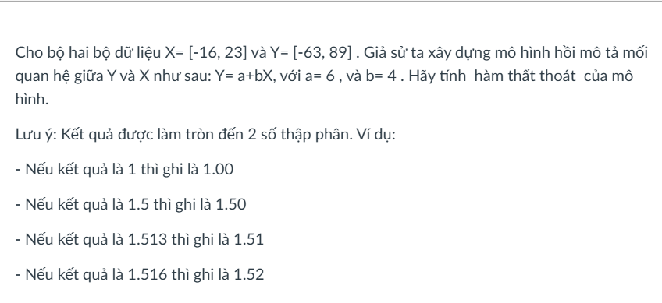

Dùng sheet y=bx

Bài toán biến đổi tuyến tính
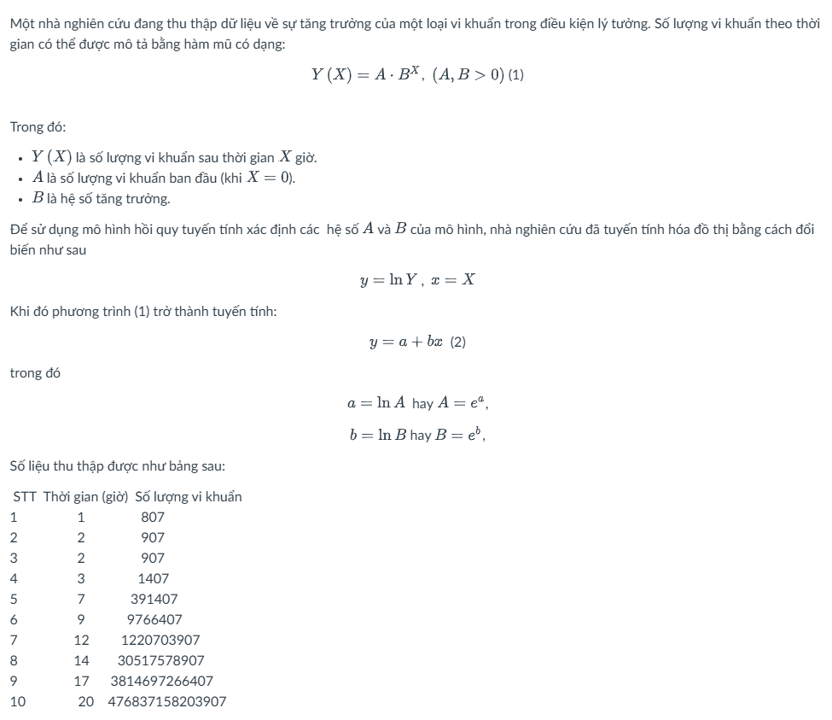

$$σ_{y}^{2}$$
$$\overline{x}$$
$${\left(x−\overline{x}\right)}^{2}$$
 |  | X |  | Y | Ln(y) | x2 | y2 | xy |  | a | b |  |  | R2 | A | B
1 |  | 1 | 8.7 | 807 | 6.6933236683 | 1 | 44.800581728 | 6.6933236683 | 59.29
2 |  | 2 | 8.7 | 907 | 6.8101424501 | 4 | 46.378040191 | 13.6202849 | 44.89
3 |  | 2 | 8.7 | 907 | 6.8101424501 | 4 | 46.378040191 | 13.6202849 | 44.89
4 |  | 3 | 8.7 | 1407 | 7.2492150571 | 9 | 52.551118944 | 21.747645171 | 32.49
5 |  | 7 | 8.7 | 391407 | 12.877503218 | 49 | 165.83008914 | 90.142522528 | 2.89
6 |  | 9 | 8.7 | 9766407 | 16.094459198 | 81 | 259.03161687 | 144.85013278 | 0.09
7 |  | 12 | 8.7 | 1220703907 | 20.922693502 | 144 | 437.75910339 | 251.07232203 | 10.89
8 |  | 14 | 8.7 | 30517578907 | 24.141568712 | 196 | 582.81533988 | 337.98196197 | 28.09
9 |  | 17 | 8.7 | 3814697266407 | 28.969882424 | 289 | 839.25408766 | 492.48800121 | 68.89
10 |  | 20 | 8.7 | 476837158203907 | 33.798196161 | 400 | 1142.3180637 | 675.96392322 | 127.69
 | ∑ | 87 | 8.7 |  | 164.36712684 | 1177 | 3617.1160817 | 2048.1804024 | 420.1 | 3.6344711463 | 1.4715220158 | 91.546084314 | 9.5679717973 | 0.99367974353 | 37.88181366 | 4.355859786
 |  | N |  | 10

Gradient Descent
Tự nhập công thức
 | f(x) | x2 -2x +2
 | f'(x) | 2x-2 | lr | x
 | f'(x0) | -1.4 | 0.4 | 0.3 | x0
 | f'(x1) | -0.28 |  | 0.86 | x1
$$x_{n}=x_{n−1}−ηf^{′}\left(y_{n−1}\right)$$
 | f'(x2) | -0.056 |  | 0.972 | x2
 | f'(x3) | -0.0112 |  | 0.9944 | x3
 | f'(x4) | -0.00224 |  | 0.99888 | x4
 | f'(x5) | -0.000448 |  | 0.999776 | x5
 | f'(x6) | -0.0000896 |  | 0.9999552 | x6
 | f'(x7) | -0.00001792 |  | 0.99999104 | x7
 | f'(x8) | -3.5839999999E-06 |  | 0.999998208 | x8
 | f'(x9) | -7.1680000002E-07 |  | 0.9999996416 | x9
 | f'(x10) | -1.4336000009E-07 |  | 0.99999992832 | x10

 |  |  | f'(x)
 |  |  | 2x-4+2y | Sửa công thức của x1 rồi kéo sang
 |  |  | f'(y) | x0 | x1 | x2 | x3 | x4 | x5 | x6 | x7 | x8
$$x_{n}=x_{n−1}−η∇f^{′}\left(x_{n−1}\right)$$
 |  |  | 8y-10+2x | 0 | 0.4 | 0.52 | 0.592 | 0.6496 | 0.69856 | 0.740608 | 0.7767808 | 0.80790784
 |  |  | lr | 0 | 1 | 1.12 | 1.12 | 1.1056 | 1.0912 | 1.078528 | 1.067584 | 1.05816064
 |  |  | 0.1

$$\left[\begin{matrix}x_{n+1} \\ y_{n+1}\end{matrix}\right]=\left[\begin{matrix}x_{n} \\ y_{n}\end{matrix}\right]−η∇f\left[\begin{matrix}ax_{n}+b \\ ay_{n}+b\end{matrix}\right]$$

 |  |  |  | -4 | -1.2 | -0.72 | -0.576 | -0.4896 | -0.42048 | -0.361728 | -0.3112704 | -0.26786304
 |  |  |  | -10 | -1.2 | 0 | 0.144 | 0.144 | 0.12672 | 0.10944 | 0.0942336 | 0.0811008

 |  |  |  | f'(x0) | f'(x1) | f'(x2) | f'(x3) | f'(x4) | f'(x5) | f'(x6) | f'(x7) | f'(x8)

Bảng tổng hợp công thức
Độ lệch chuẩn: |  | STDEV.P()

Phương sai: |  | VAR.P()

$$R^{2}=1−\frac{Σx^{2}Σy^{2}−{\left(Σxy\right)}^{2}}{Nσ^{2}y\sum{x^{2}}}$$
Hệ số xác định
 |  |  | RSQ(arr1;arr2)

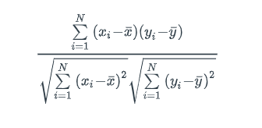

Hệ số tương quan
 |  |  | CORREL(array1;array2)

y = bx

 | Hệ số b

y = a +bx

 | Hệ số a

 | Hệ số b

